サイトマップ構造図
サイトマップ構造図
共通情報 | システム名 | チーム3班 | 作成者 | 井川・田中
 | 工程名 | システム設計 | 作成日付 | 2022-09-30
 | ドキュメント名 | チーム3班 画面設計書 | バージョン | v2.0
書誌情報 | 書誌名称 | チーム3班 画面一覧 | 更新者 | 波多江
 | 概要 | 本画面は、チーム3班に含まれる画面のサイトマップ構造を示す。 | 更新日付 | 2022-12-09

トップページ

ログイン
画面
お知らせ画面
商品一覧画面
お問い
あわせ
画面

新規登録
画面
カート
画面

購入完了
画面

画面遷移図
画面遷移図
共通情報 | システム名 | チーム3班 | 作成者 | 井川・田中
 | 工程名 | システム設計 | 作成日付 | 2022-09-30
 | ドキュメント名 | チーム3班 画面設計書 | バージョン | v2.0
書誌情報 | 書誌名称 | チーム3班 画面一覧 | 更新者 | 波多江
 | 概要 | 本画面は、チーム3班に含まれる画面の遷移を示す。 | 更新日付 | 2022-12-09

[G1-1]
トップページ
画面
「ログイン画面へ」
「G1-2」
ログイン
画面

「戻る」

「新規登録」
画面へ

「G1-3」
新規登録
画面

「トップページ」画面へ

画面遷移図 (2)
画面遷移図
共通情報 | システム名 | チーム3班 | 作成者 | 井川・田中
 | 工程名 | システム設計 | 作成日付 | 2022-09-30
 | ドキュメント名 | チーム3班 画面設計書 | バージョン | v2.0
書誌情報 | 書誌名称 | チーム3班 画面一覧 | 更新者 | 波多江
 | 概要 | 本画面は、チーム3班に含まれる画面の遷移を示す。 | 更新日付 | 2022-12-09

「お知らせ画面へ」
「G1-4」
お知らせ
画面

「戻る」

[G1-1]
トップページ
画面
「商品一覧」
画面へ
「カート」
画面へ
[G1-6]
商品一覧画面
[G1-6-1]
カート画面
[G1-6-2]
購入完了画面
「購入完了」
画面へ

「戻る」
「戻る」

「お問い合わせ
画面へ」
[G1-5]
お問い合わ
画面

「戻る」

「トップページ」
画面へ

(G1-1)
画面レイアウト定義
共通情報 |  | システム名 | 家電注文システム |  |  |  |  |  |  |  |  |  |  |  |  | 作成者 | 井川・田中
 |  | 工程名 | システム設計 |  |  |  |  |  |  |  |  |  |  |  |  | 作成日付 | 2022-09-30
 |  | ドキュメント名 | 家電注文システム 画面設計書 |  |  |  |  |  |  |  |  |  |  |  |  | バージョン | v2.0
書誌情報 |  | 書誌名 | 家電注文システム 画面レイアウト |  |  |  |  |  |  |  |  |  |  |  |  | 更新者 | 波多江
 |  | 画面ID | G1-1 |  | 画面の名称 |  | トップページ画面 |  |  |  |  |  |  |  |  | 更新日付 | 2022-12-09
 |  | 概要 | トップページ画面
レイアウト図 |  |  |  |  |  |  |  |  | 操作手順
①
⑨
②
③
➃
➄
 |  |  |  |  |  |  |  |  | 1 | 「MENU」を押下すると開き各画面に遷移できる(G1-1,G1-6,G1-2,G1-4,G1-6-1,G1-5)
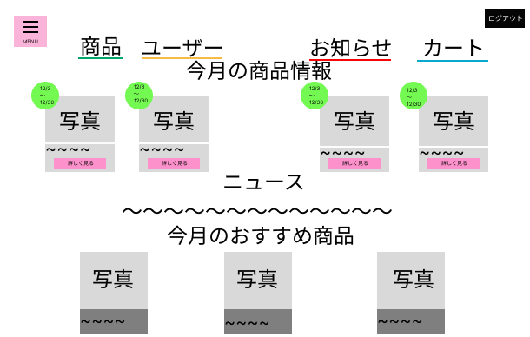
 |  |  |  |  |  |  |  |  | 2 | 「商品」を押下すると商品一覧画面に遷移する(G1-6)

 |  |  |  |  |  |  |  |  | 3 | 「ユーザー」を押下するとログイン画面に遷移する(G1-4)
⑥
 |  |  |  |  |  |  |  |  | 4 | 「お知らせ」を押下すると月ごとのお知らせが見える画面に遷移する(G1-6)

 |  |  |  |  |  |  |  |  | 5 | 「カート」 | を押下するとカート画面に遷移する(G1-6-1)
⑦
 |  |  |  |  |  |  |  |  | 6 | 月ごとの商品の情報を表示

 |  |  |  |  |  |  |  |  | 7 | 商品やサイトについてのニュースを表示
⑧
 |  |  |  |  |  |  |  |  | 8 | 月ごとのおすすめ商品を表示

 |  |  |  |  |  |  |  |  | 9 | ログアウト機能

使用する部品
識別ID | ラベル |  | 入力／表示 | 部品の種類 |  | 表示桁数 | 入力桁数 | データ型 | 文字種 | 初期表示 | 設定元 |  | 設定先 |  | 説明
① | メニュー |  | - | ボタン |  | - | - | - | - | - | - | - | - | - | 各画面へ遷移できるボタン
② | 商品 |  | - | ボタン |  | - | - | - | - | - | - | - | - | - | メニュ一覧画面遷移する
③ | ユーザー |  | - | ボタン |  | - | - | - | - | - | - | - | - | - | ログイン画面へ遷移する
➃ | お知らせ |  | - | ボタン |  | - | - | - | - | - | - | - | - | - | 月ごとのお知らせが見える画面に遷移する
➄ | カート |  | - | ボタン |  | - | - | - | - | - | - | - | - | - | カートに入れた商品を確認するためのボタン
⑥ | 商品情報 |  | 表示 | 文字列 |  | - | - | - | - | - | - | - | - | - | 月ごとに商品を表示する
⑦ | ニュース |  | 表示 | 文字列 |  | 50桁 | - | - | 半角 | - | - | - | - | - | 月ごとに商品やサイのトニュースがと届く
⑧ | おすすめ商品 |  | 表示 | 文字列 |  | - | - | - | - | - | - | - | - | - | 月ごとにおすすめ商品を表示する
⑨ | ログアウト |  | ボタン | ボタン |  | - | - | - | - | - | - | - | - | - | ログアウトできるボタン

(G1-2)
画面レイアウト定義
共通情報 |  | システム名 | 家電注文システム |  |  |  |  |  |  |  |  |  |  | 作成者 | 井川・田中
 |  | 工程名 | システム設計 |  |  |  |  |  |  |  |  |  |  | 作成日付 | 2022-09-30
 |  | ドキュメント名 | 家電注文システム 画面設計書 |  |  |  |  |  |  |  |  |  |  | バージョン | v2.0
書誌情報 |  | 書誌名 | 家電注文システム 画面レイアウト |  |  |  |  |  |  |  |  |  |  | 更新者 | 波多江
 |  | 画面ID | G1-2 |  | 画面の名称 |  | ログイン画面 |  |  |  |  |  |  | 更新日付 | 2022-12-09
 |  | 概要 | ログイン画面は使用者が登録する画面
レイアウト図 |  |  |  |  |  |  |  |  | 操作手順

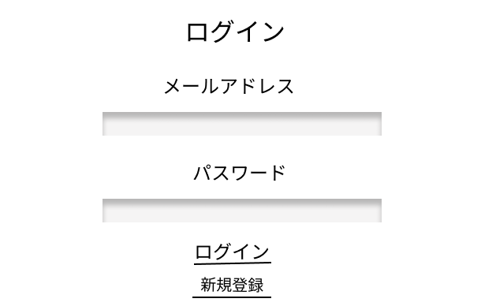
 |  |  |  |  |  |  |  |  | 1 | メールアドレスをテキストボックスへ入力する

 |  |  |  |  |  |  |  |  | 2 | パスワードをテキストボックスへ入力する

①
 |  |  |  |  |  |  |  |  | 3 | 「ログイン」ボタンを押下すると、トップページ画面（G1-1）へ遷移する

 |  |  |  |  |  |  |  |  | 4 | 「新規登録」ボタンを押下すると、新規登録画面（G1-3）へ遷移する

②

③
➃

使用する部品
識別ID | ラベル |  | 入力／表示 | 部品の種類 |  | 表示桁数 | 入力桁数 | データ型 | 文字種 | 初期表示 | 設定元 | 設定先 | 説明
① | メールアドレス |  | 入力 | テキストボックス |  | - | 128桁 | 文字列 | 半角 | なし | 入力 | - | メールアドレスを入力するテキストボックス
② | パスワード |  | 入力 | テキストボックス |  | - | 128桁 | 文字列 | 半角 | なし | 入力 | - | パスワードを入力するテキストボックス
③ | ログイン |  | - | ボタン |  | - | - | - | - | - | - | - | トップページ画面（G1-1）へ遷移する
④ | 新規登録 |  | - | ボタン |  | - | - | - | - | - | - | - | 新規登録画面（G1-3）へ遷移する

(G1-3)
画面レイアウト定義
共通情報 |  | システム名 | 家電注文システム |  |  |  |  |  |  |  |  |  |  | 作成者 | 井川・田中
 |  | 工程名 | システム設計 |  |  |  |  |  |  |  |  |  |  | 作成日付 | 2022-09-30
 |  | ドキュメント名 | 家電注文システム 画面設計書 |  |  |  |  |  |  |  |  |  |  | バージョン | v2.0
書誌情報 |  | 書誌名 | 家電注文システム 画面レイアウト |  |  |  |  |  |  |  |  |  |  | 更新者 | 波多江
 |  | 画面ID | G1-3 |  | 画面の名称 |  | 新規登録画面 |  |  |  |  |  |  | 更新日付 | 2022-12-09
 |  | 概要 | 新規登録画面は初めて使用する人が登録する画面
レイアウト図 |  |  |  |  |  |  |  |  | 操作手順

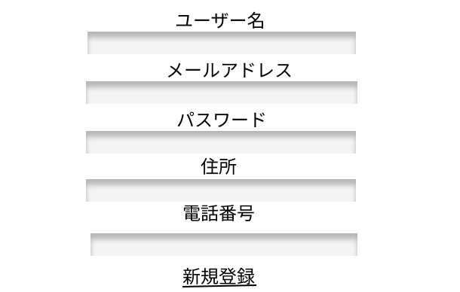
 |  |  |  |  |  |  |  |  | 1 | 名前をテキストボックスへ入力する
①
 |  |  |  |  |  |  |  |  | 2 | メールアドレスをテキストボックスへ入力する

②
 |  |  |  |  |  |  |  |  | 3 | パスワードをテキストボックスへ入力する

③
 |  |  |  |  |  |  |  |  | 4 | 住所をテキストボックスへ入力する

 |  |  |  |  |  |  |  |  | 5 | 電話番号をテキストボックスへ入力する
➃
 |  |  |  |  |  |  |  |  | 6 | 「新規登録」ボタンを押下すると、トップページ画面（G1-1）へ遷移する
➄

⑥

使用する部品
識別ID | ラベル |  | 入力／表示 | 部品の種類 |  | 表示桁数 | 入力桁数 | データ型 | 文字種 | 初期表示 | 設定元 | 設定先 | 説明
① | 名前 |  | 入力 | テキストボックス |  | - | 128桁 | 文字列 | 半角 | なし | 入力 | - | 名前を入力する
② | メールアドレス |  | 入力 | テキストボックス |  | - | 128桁 | 文字列 | 半角 | なし | 入力 | - | メールアドレスを入力する
③ | パスワード |  | 入力 | テキストボックス |  | - | 128桁 | 文字列 | 半角 | なし | 入力 | - | パスワードを入力する
④ | 住所 |  | 入力 | テキストボックス |  | - | 128桁 | 文字列 | 半角 | なし | 入力 | - | 住所を入力する
➄ | 電話番号 |  | 入力 | テキストボックス |  | - | 128桁 | 文字列 | 半角 | なし | 入力 | - | 電話番号を入力する
⑥ | 新規登録 |  | - | ボタン |  | - | - | - | - | - | - | - | 新しく登録される

(G1-4)
画面レイアウト定義
共通情報 |  | システム名 | 家電注文システム |  |  |  |  |  |  |  |  |  |  |  |  | 作成者 | 井川・田中
 |  | 工程名 | システム設計 |  |  |  |  |  |  |  |  |  |  |  |  | 作成日付 | 2022-09-30
 |  | ドキュメント名 | 家電注文システム 画面設計書 |  |  |  |  |  |  |  |  |  |  |  |  | バージョン | v2.0
書誌情報 |  | 書誌名 | 家電注文システム 画面レイアウト |  |  |  |  |  |  |  |  |  |  |  |  | 更新者 | 波多江
 |  | 画面ID | G1-4 |  | 画面の名称 |  | お知らせ画面 |  |  |  |  |  |  |  |  | 更新日付 | 2022-12-09
 |  | 概要 | お知らせ画面は商品の入荷やイベントの開催日などを教えてくれる画面
①
➃
➄
レイアウト図 |  |  |  |  |  |  |  |  | 操作手順
②
③
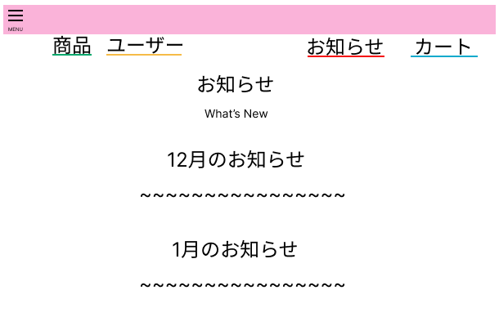
 |  |  |  |  |  |  |  |  |  | 1 | 「MENU」を押下すると開き各画面に遷移できる(G1-1,G1-6,G1-2,G1-4,G1-6-1,G1-5)

 |  |  |  |  |  |  |  |  |  | 2 | 「商品」を押下すると商品一覧画面に遷移する(G1-6)

 |  |  |  |  |  |  |  |  |  | 3 | 「ユーザー」を押下するとログイン画面に遷移する(G1-2)

 |  |  |  |  |  |  |  |  |  | 4 | 「お知らせ」を押下すると月ごとのお知らせが見える画面に遷移する(G1-4)

 |  |  |  |  |  |  |  |  |  | 5 | 「カート」 | を押下するとカート画面に遷移する(G1-6-1)

 |  |  |  |  |  |  |  |  |  | 6 | 月ごとの商品紹介やイベントのお知らせを表示

⑥

使用する部品
識別ID | ラベル |  | 入力／表示 | 部品の種類 |  | 表示桁数 | 入力桁数 | データ型 | 文字種 | 初期表示 | 設定元 |  | 設定先 |  | 説明
① | メニュー |  | － | ボタン |  | - | - | - | - | - | - | - | - | - | 各画面へ移動するボタン
② | 商品 |  | － | ボタン |  | - | - | - | - | - | - | - | - | - | メニュ一覧画面へ移動するボタン
③ | ユーザー |  | － | ボタン |  | - | - | - | - | - | - | - | - | - | ログイン画面へ移動するボタン
➃ | お知らせ |  | － | ボタン |  | - | - | - | - | - | - | - | - | - | 月ごとのお知らせが見える画面に移動する
➄ | カート |  | － | ボタン |  | - | - | - | - | - | - | - | - | - | カートに入れた商品を確認するためのボタン
⑥ | お知らせ |  | 表示 | 文字列 |  | 50桁 | - | - | 半角 | - | - | - | - | - | 月ごとの商品紹介やイベントのお知らせ

(G1-5)
画面レイアウト定義
共通情報 |  | システム名 | 家電注文システム |  |  |  |  |  |  |  |  |  |  |  |  | 作成者 | 井川・田中
 |  | 工程名 | システム設計 |  |  |  |  |  |  |  |  |  |  |  |  | 作成日付 | 2022-09-30
 |  | ドキュメント名 | 家電注文システム 画面設計書 |  |  |  |  |  |  |  |  |  |  |  |  | バージョン | v2.0
書誌情報 |  | 書誌名 | 家電注文システム 画面レイアウト |  |  |  |  |  |  |  |  |  |  |  |  | 更新者 | 波多江
 |  | 画面ID | G1-5 |  | 画面の名称 |  | お問い合わせ画面 |  |  |  |  |  |  |  |  | 更新日付 | 2022-12-09
 |  | 概要 | お困りの際はこちらから連絡ください
レイアウト図 |  |  |  |  |  |  |  |  | 操作手順
①
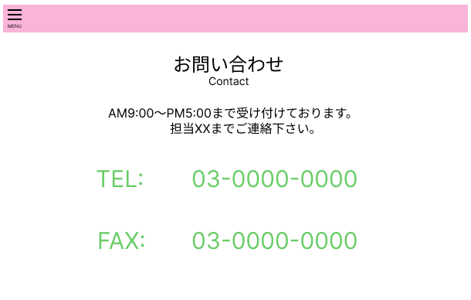
 |  |  |  |  |  |  |  |  |  | 1 | 「MENU」を押下すると開き各画面に遷移できる(G1-1,G1-6,G1-2,G1-4,G1-6-1,G1-5)


 |  |  |  |  |  |  |  |  |  | 2 | 連絡が取れる

②

使用する部品
識別ID | ラベル |  | 入力／表示 | 部品の種類 |  | 表示桁数 | 入力桁数 | データ型 | 文字種 | 初期表示 | 設定元 |  | 設定先 |  | 説明
① | メニュー |  | - | ボタン |  | - | - | - | - | - | - | - | - | - | 各画面へ遷移できるボタン
② | お問い合わせ |  | 表示 | 文字列 |  | 50桁 | - | - | - | - | - | - | - | - | お困りの際はこちらから連絡ください

(G1-6)
画面レイアウト定義
共通情報 |  | システム名 | 家電注文システム |  |  |  |  |  |  |  |  |  |  |  |  | 作成者 | 井川・田中
 |  | 工程名 | システム設計 |  |  |  |  |  |  |  |  |  |  |  |  | 作成日付 | 2022-09-30
 |  | ドキュメント名 | 家電注文システム 画面設計書 |  |  |  |  |  |  |  |  |  |  |  |  | バージョン | v2.0
書誌情報 |  | 書誌名 | 家電注文システム 画面レイアウト |  |  |  |  |  |  |  |  |  |  |  |  | 更新者 | 波多江
 |  | 画面ID | G1-6 |  | 画面の名称 |  | 商品一覧画面 |  |  |  |  |  |  |  |  | 更新日付 | 2022-12-09
 |  | 概要 | 商品を紹介している画面
レイアウト図 |  |  |  |  |  |  |  |  | 操作手順
①

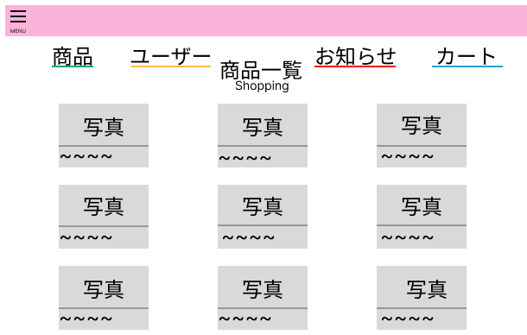
②
③
➃
➄
 |  |  |  |  |  |  |  |  |  | 1 | 「MENU」を押下すると開き各画面に遷移できる(G1-1,G1-6,G1-2,G1-4,G1-6-1,G1-5)

 |  |  |  |  |  |  |  |  |  | 2 | 「商品」を押すと商品一覧画面に遷移する(G1-6)


 |  |  |  |  |  |  |  |  |  | 3 | 「ユーザー」を押すとログイン画面に遷移する(G1-2)

 |  |  |  |  |  |  |  |  |  | 4 | 「お知らせ」を押すと月ごとのお知らせが見える画面に遷移する(G1-4)

 |  |  |  |  |  |  |  |  |  | 5 | 「カート」 | を押すとカート画面に遷移する（G1-6-1）

⑥
 |  |  |  |  |  |  |  |  |  | 6 | 商品を表示

使用する部品
識別ID | ラベル |  | 入力／表示 | 部品の種類 |  | 表示桁数 | 入力桁数 | データ型 | 文字種 | 初期表示 | 設定元 |  | 設定先 |  | 説明
① | メニュー |  | - | ボタン |  | - | - | - | - | - | - | - | - | - | 各画面へ移動するボタン
② | 商品 |  | - | ボタン |  | - | - | - | - | - | - | - | - | - | メニュ一覧画面へ移動する
③ | ユーザー |  | - | ボタン |  | - | - | - | - | - | - | - | - | - | ログイン画面へ移動する
④ | お知らせ |  | - | ボタン |  | - | - | - | - | - | - | - | - | - | 月ごとのお知らせが見える画面に移動する
➄ | カート |  | - | ボタン |  | - | - | - | - | - | - | - | - | - | カートに入れた商品を確認するためのボタン
⑥ | 商品 |  | 表示 | 文字列 |  | - | - | - | - | - | - | - | - | - | 商品を見ることが出来る

(G1-6-1)
画面レイアウト定義
共通情報 |  | システム名 | 家電注文システム |  |  |  |  |  |  |  |  |  |  |  |  | 作成者 | 井川・田中
 |  | 工程名 | システム設計 |  |  |  |  |  |  |  |  |  |  |  |  | 作成日付 | 2022-09-30
 |  | ドキュメント名 | 家電注文システム 画面設計書 |  |  |  |  |  |  |  |  |  |  |  |  | バージョン | v2.0
書誌情報 |  | 書誌名 | 家電注文システム 画面レイアウト |  |  |  |  |  |  |  |  |  |  |  |  | 更新者 | 波多江
 |  | 画面ID | G1-6-1 |  | 画面の名称 |  | カート画面 |  |  |  |  |  |  |  |  | 更新日付 | 2022-12-09
 |  | 概要 | カートに入れた商品確認画面
レイアウト図 |  |  |  |  |  |  |  |  | 操作手順
①
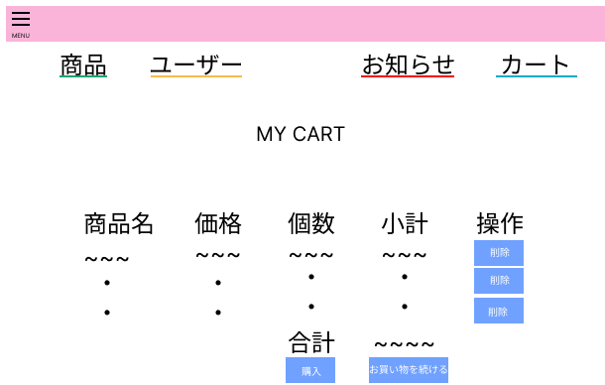
②
③
➃
➄
 |  |  |  |  |  |  |  |  | 1 | 「MENU」を押下すると開き各画面に遷移できる(G1-1,G1-6,G1-2,G1-4,G1-6-1,G1-5)

 |  |  |  |  |  |  |  |  | 2 | 「商品」を押下すると商品一覧画面に遷移する(G1-6)

 |  |  |  |  |  |  |  |  | 3 | 「ユーザー」を押下するとログイン画面に遷移する(G1-4)
⑦
⑥
⑧
⑨
⑩
 |  |  |  |  |  |  |  |  | 4 | 「お知らせ」を押下すると月ごとのお知らせが見える画面に遷移する(G1-6)

 |  |  |  |  |  |  |  |  | 5 | 「カート」 | を押下するとカート画面に遷移する(G1-6-1)

⑪
 |  |  |  |  |  |  |  |  | 6 | カートに入れた商品名
 |  |  |  |  |  |  |  |  | 7 | 商品の値段
 |  |  |  |  |  |  |  |  | 8 | 商品の数
 |  |  |  |  |  |  |  |  | 9 | 商品の個数によって値段が変わる
⑫
⑬
 |  |  |  |  |  |  |  |  | 10 | 買わなくなった商品を消すボタン
 |  |  |  |  |  |  |  |  | 11 | 商品の値段の合計がでる
 |  |  |  |  |  |  |  |  | 12 | 購入するボタン
 |  |  |  |  |  |  |  |  | 13 | お買い物を続けたい方が押すボタン

使用する部品
識別ID | ラベル |  | 入力／表示 | 部品の種類 |  | 表示桁数 | 入力桁数 | データ型 | 文字種 | 初期表示 | 設定元 |  | 設定先 |  | 説明
① | メニュー |  | - | ボタン |  | - | - | - | - | - | - | - | - | - | 各画面へ遷移できるボタン
② | 商品 |  | - | ボタン |  | - | - | - | - | - | - | - | - | - | メニュ一覧画面遷移する
③ | ユーザー |  | - | ボタン |  | - | - | - | - | - | - | - | - | - | ログイン画面へ遷移する
④ | お知らせ |  | - | ボタン |  | - | - | - | - | - | - | - | - | - | 月ごとのお知らせが見える画面に遷移する
➄ | カート |  | - | ボタン |  | - | - | - | - | - | - | - | - | - | カートに入れた商品を確認するためのボタン
⑥ | 商品名 |  | 表示 | 文字列 |  | 50桁 | - | - | 半角 | - | - | - | - | - | カートに入れた商品名が確認できる
⑦ | 価格 |  | 表示 | 文字列 |  | 50桁 | - | - | 半角 | - | - | - | - | - | 商品の値段が分かる
⑧ | 個数 |  | 表示 | 文字列 |  | 50桁 | - | - | 半角 | - | - | - | - | - | 商品の個数が分かる
⑨ | 小計 |  | 表示 | 文字列 |  | 50桁 | - | - | 半角 | - | - | - | - | - | 商品の個数によって値段が変わる
⑩ | 操作 |  | - | ボタン |  | - | - | - | - | - | - | - | - | - | 買わなくなった商品を削除する機能
⑪ | 合計 |  | 表示 | 文字列 |  | 50桁 | - | - | 半角 | - | - | - | - | - | 商品の値段の合計が分かる
⑫ | 購入 |  | - | ボタン |  | - | - | - | - | - | - | - | - | - | 購入するためのボタン
⑬ | お買い物を続ける |  | - | ボタン |  | - | - | - | - | - | - | - | - | - | 買い物を続けるためのボタン

(G1-6-2)
画面レイアウト定義
共通情報 |  | システム名 | 家電注文システム |  |  |  |  |  |  |  |  |  |  |  |  | 作成者 | 井川・田中
 |  | 工程名 | システム設計 |  |  |  |  |  |  |  |  |  |  |  |  | 作成日付 | 2022-09-30
 |  | ドキュメント名 | 家電注文システム 画面設計書 |  |  |  |  |  |  |  |  |  |  |  |  | バージョン | v2.0
書誌情報 |  | 書誌名 | 家電注文システム 画面レイアウト |  |  |  |  |  |  |  |  |  |  |  |  | 更新者 | 波多江
 |  | 画面ID | G1-6-2 |  | 画面の名称 |  | 購入完了画面 |  |  |  |  |  |  |  |  | 更新日付 | 2022-12-09
 |  | 概要 | 購入完了画面
レイアウト図 |  |  |  |  |  |  |  |  | 操作手順
①
②
③
➃
➄
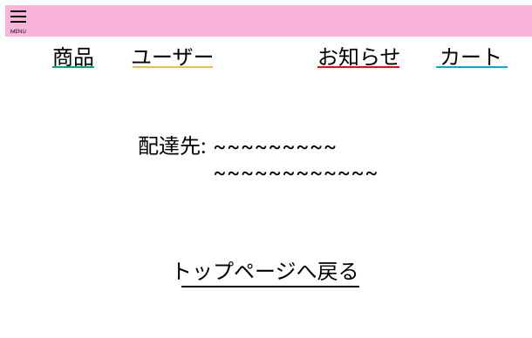
 |  |  |  |  |  |  |  |  |  | 1 | 「MENU」を押下すると開き各画面に遷移できる(G1-1,G1-6,G1-2,G1-4,G1-6-1,G1-5)

 |  |  |  |  |  |  |  |  |  | 2 | 「商品」を押すと商品一覧画面に遷移する(G1-6)

 |  |  |  |  |  |  |  |  |  | 3 | 「ユーザー」を押すとログイン画面に遷移する(G1-2)

 |  |  |  |  |  |  |  |  |  | 4 | 「お知らせ」を押すと月ごとのお知らせが見える画面に遷移する(G1-4)

⑥
 |  |  |  |  |  |  |  |  |  | 5 | 「カート」 | を押すとカート画面に遷移する（G1-6-1）

 |  |  |  |  |  |  |  |  |  | 6 | 登録した住所に配達される

 |  |  |  |  |  |  |  |  |  | 7 | トップページに戻るボタン(G1-1)

⑦

使用する部品
識別ID | ラベル |  | 入力／表示 | 部品の種類 |  | 表示桁数 | 入力桁数 | データ型 | 文字種 | 初期表示 | 設定元 |  | 設定先 |  | 説明
① | メニュー |  | - | ボタン |  | - | - | - | - | - | - | - | - | - | 各画面へ移動するボタン
② | 商品 |  | - | ボタン |  | - | - | - | - | - | - | - | - | - | メニュ一覧画面へ移動する
③ | ユーザー |  | - | ボタン |  | - | - | - | - | - | - | - | - | - | ログイン画面へ移動する
④ | お知らせ |  | - | ボタン |  | - | - | - | - | - | - | - | - | - | 月ごとのお知らせが見える画面に移動する
➄ | カート |  | - | ボタン |  | - | - | - | - | - | - | - | - | - | カートに入れた商品を確認するためのボタン
⑥ | 配達先 |  | 表示 | - |  | 50桁 | - | - | 半角 | - | - | - | - | - | 登録した住所に配達されます
⑦ | トップページへ戻る |  | - | ボタン |  | - | - | - | - | - | - | - | - | - | ホーム画面に戻る

